界面&功能
合成功能 |  |  |  | 功能规则

 | 功能入口 |  |  |  |  | 合成功能 相关功能规则
 |  |  |  |  | 1.基本规则
 |  |  |  |  | ▶ | 该功能为合成宝石、圣装以及其他材料的基础功能
 |  |  |  |  | ▶ | 宝石：从2级到10级，有不同等级、不同属性的宝石子页签；不同等级的宝石合成成功率不同（可消耗特殊道具，提高成功率）；合成失败后不会损坏宝石
 |  |  |  |  | ▶ | 圣装：圣装由多个低阶圣装+合成符道具合成，圣装合成不会合成失败
 |  |  |  |  | ▶ | 其他：药品、技能书、圣装兑换材料等其他子功能
 |  |  |  |  | ▶ | 合成需消耗金币，合成的物品品质越高，消耗金币越多
 |  |  |  |  | 2.解锁方式
 | 1.主界面点击【合成】图标进入 |  |  |  | ▶ | 游戏前期，主线解锁（暂定在30级左右开启）
 | 2.有可合成的内容时，主界面图标有红点提示 |  |  |  | ▶ | 该功能有新手引导的任务
 |  |  |  |  | 3.资源道具
 |  |  |  |  | ▶ | 资源道具的主要来源方式为商城、以及首领掉落等
 |  |  |  |  | 4.关联功能
 |  |  |  |  | ▶ | 装备：宝石合成主要服务于基础装备的属性提升
 |  |  |  |  | ▶ | 宝石：宝石合成界面有跳转至镶嵌宝石的界面
 |  |  |  |  | ▶ | 圣装：圣装合成相关内容

 | 合成界面【当前为示例】
5
1
2
3
4
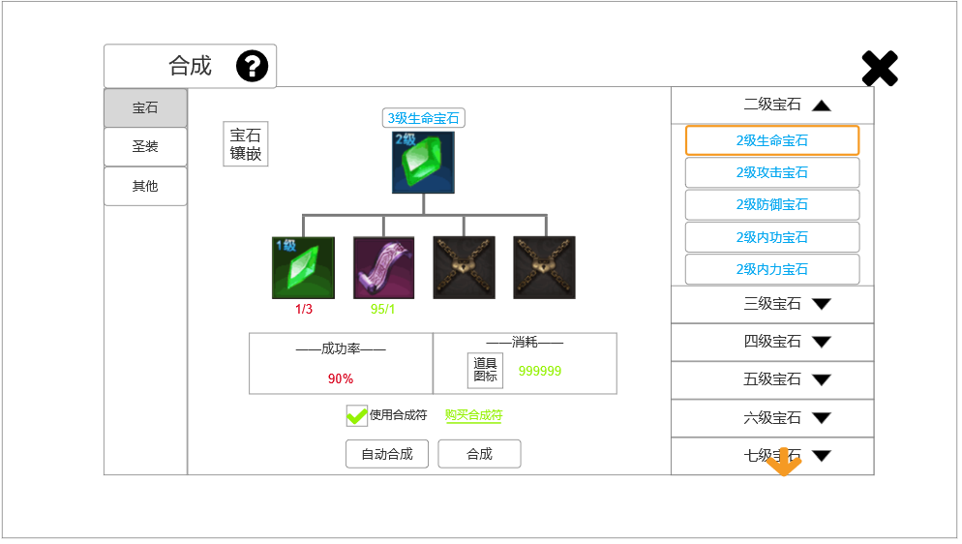
 |  | 1.功能子页签 |  |  | 1.功能子页签
 |  | ▶ | 【宝石】、【圣装】、【其他】子页签 |  | ▶ | 点击后，切换打开对应页签
 |  | ▶ | 两种颜色，选中点击时改变颜色
 |  | 2.标题、说明
 |  | ▶ | 左侧显示功能名称
 |  | ▶ | 说明按钮：点击后打开文本说明弹窗
 |  | 3.合成物品 |  |  | 3.物品合成
 |  | ▶ | 界面中心顶部显示当前要合成的物品，显示名称（颜色同品质一致）+图标 |  | ▶ | 每种道具合成所需的材料不同，4个位置中只显示需要的材料，其余上锁
 |  | ▶ | 参考： |  | ▶ | 优先展示必要材料(按照配置字段中的顺序)，合成符排在后面
 |  |  |  |  | ▶ | 合成符分多个品质，不同品质道具合成所需合成符不同（读表）
 |  |  |  |  | ▶ | 图标下方显示当前数量/所需数量，数量不足时文字红色，够时绿色

 |  | ▶ | 所有合成物品下方显示4个位置，用于合成物品所需的材料+合成符(特殊合成道具)
 |  |  | 注：优先展示必要材料(按照配置字段中的顺序)，合成符排在后面
 |  | ▶ | 有两种样式：图标（颜色区分品质）、上锁
 |  | ▶ | 图标下方显示当前数量/所需数量，数量不足时文字红色，够时绿色
 |  | ▶ | 参考：
8
9
6
7

 | 无选框标示界面
 |  | 4.合成列表 |  |  | 4.合成列表
 |  | ▶ | 宝石列表从上向下、从低到高等级排列（2级宝石-10级宝石） |  | ▶ | 当宝石背包中，有多个可合成的宝石时，打开合成界面，优先展示当前能合成的最高品质宝石（如有多个同等品质可合成宝石的话，按照顺序第一位的来展示）
 |  | ▶ | 可上下滑动，点击后，切换右侧的显示 |  | ▶ | 在已打开页签的情况下、点击其他页签，将关闭当前页签并打开其他页签（同样按照配置字段中的顺序，优先展示第一个）
 |  | ▶ | 点击【X级宝石】页签，将下拉显示（每个页签中有5个宝石），默认高亮显示第一个
 |  | ▶ | 参考：

 |  | ▶ | 当有可合成宝石时，页签及页签下的列表中有红点提示
 |  | ▶ | 参考：

 |  | ▶ | 页签中宝石名称的颜色同宝石品质一致（蓝、紫、橙色）
 |  | ▶ | 底部有黄色闪烁特效小箭头（拖动至底部时，特效在界面顶部）
 |  | 5.关闭按钮
 |  | ▶ | 点击后关闭界面
 |  | 6.宝石镶嵌 |  |  | 6.宝石镶嵌
 |  | ▶ | 点击后关闭该界面，打开宝石镶嵌界面，详见对应策划案 |  | ▶ | 点击后关闭该界面，打开宝石镶嵌界面，详见对应策划案
 |  | ▶ | 图标参考：

 |  | 7.成功率、消耗显示 |  |  | 7.成功率、消耗显示
 |  | ▶ | 成功率：百分比数值（100%为绿色，其他为红色） |  | ▶ | 使用合成符后，所有道具合成率都将变为100%
 |  | ▶ | 消耗：显示合成所需资源图标（金币），以及所需数量 |  | ▶ | 当金币不足时，弹出气泡文字【当前金币不足】（Tip表）
 |  | 8.合成符勾选 |  |  | 8.合成符勾选
 |  | ▶ | 可勾选使用合成符 |  | ▶ | 部分道具无法使用合成符，此部分会隐藏
 |  | ▶ | 点击【购买合成符】后打开小弹窗，显示合成符购买信息 |  | ▶ | 合成符分多个品质，不同品质道具合成所需合成符不同（读表）
 |  | ▶ | 参考：
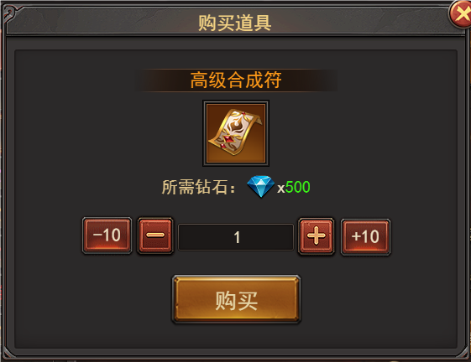

 |  |  |  |  | 9.合成按钮
 |  | ▶ | 部分道具无法使用合成符，此部分会隐藏 |  | ▶ | 点击【合成】后，会消耗材料、将当前选择的道具进行合成；如果材料、合成符等资源不足，会弹出气泡窗口【XXXX不足】
 |  | 9.合成按钮 |  |  | ▶ | 点击【自动合成】按钮后，会将当前所有可合成道具合成，优先合成高级的道具
 |  | ▶ | 【自动合成】、【合成】按钮 |  | ▶ | 如果【自动合成】道具后，可继续合成，会继续合成，直到无法合成
 |  | ▶ | 【自动合成】的逻辑规则部分详见右侧 |  |  | （例：背包中有6个1级红宝石、1个2级红宝石，点击【自动合成】后会先将6个1级红宝石合成为2个2级红宝石，再将现有的3个2级红宝石合称为1个3级红宝石）
 |  |  |  |  | ▶ | 镶嵌在背包中的宝石不计入合成统计中，玩家需手动卸下镶嵌的宝石，才可合成
 | 圣装、其他合成界面【当前为示例】

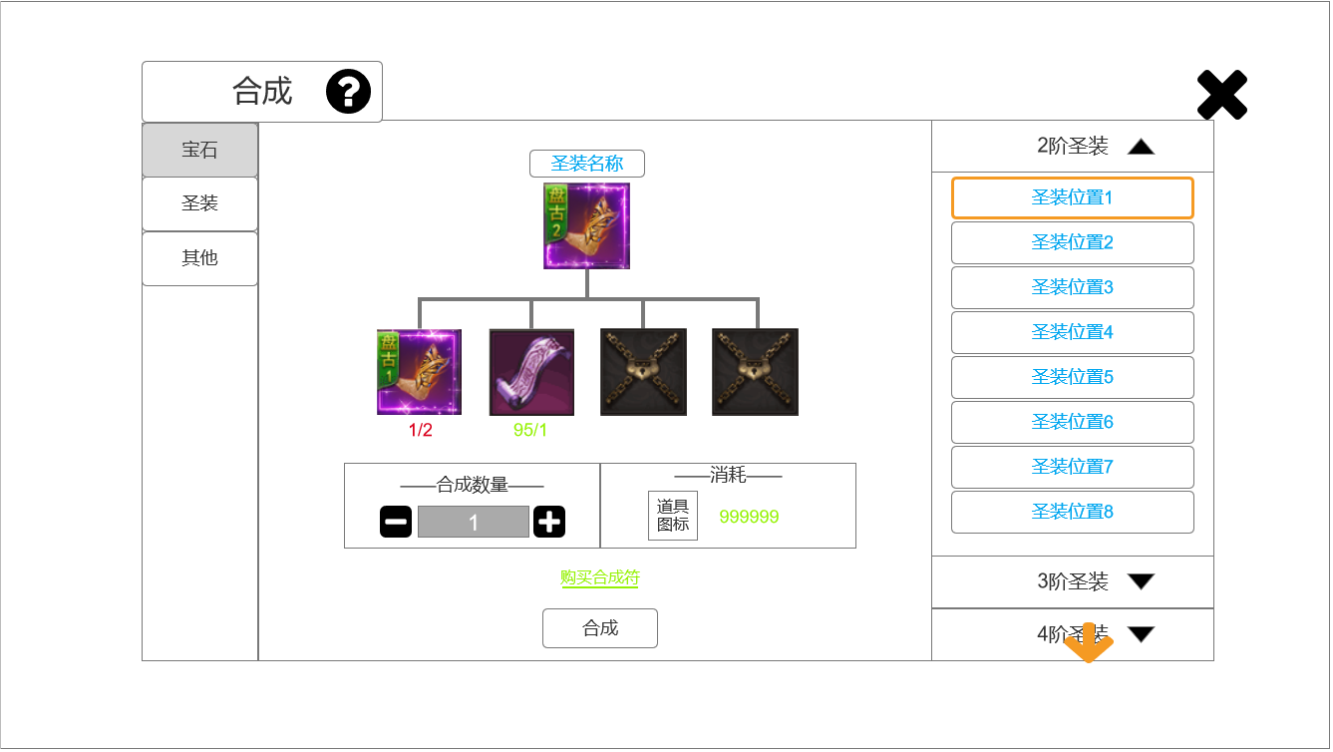
 |  | 1.圣装合成界面
 |  | ▶ | 显示数量、加号、减号，可手动选择数量
 |  | ▶ | 隐藏界面左上角【宝石镶嵌】功能按键
 |  | ▶ | 界面下方合成按钮部分，调整布局，隐藏【一键合成部分】
 |  | ▶ | 其余内容、规则不变

1

参考界面
参考图

 | 参考游戏—37王者之心2

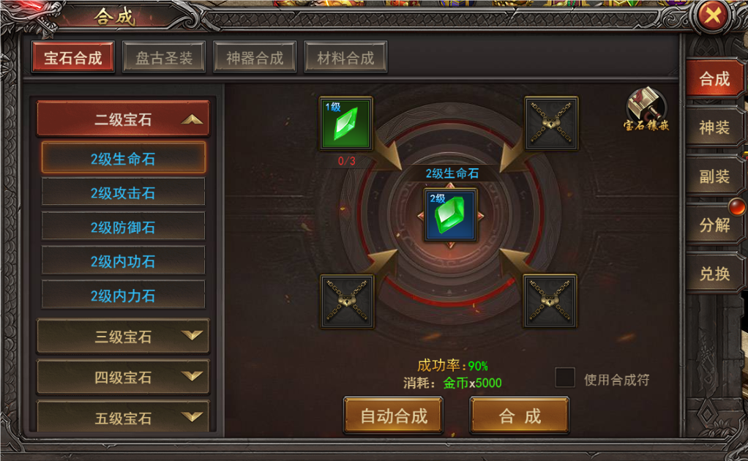

 |  | 宝石合成界面

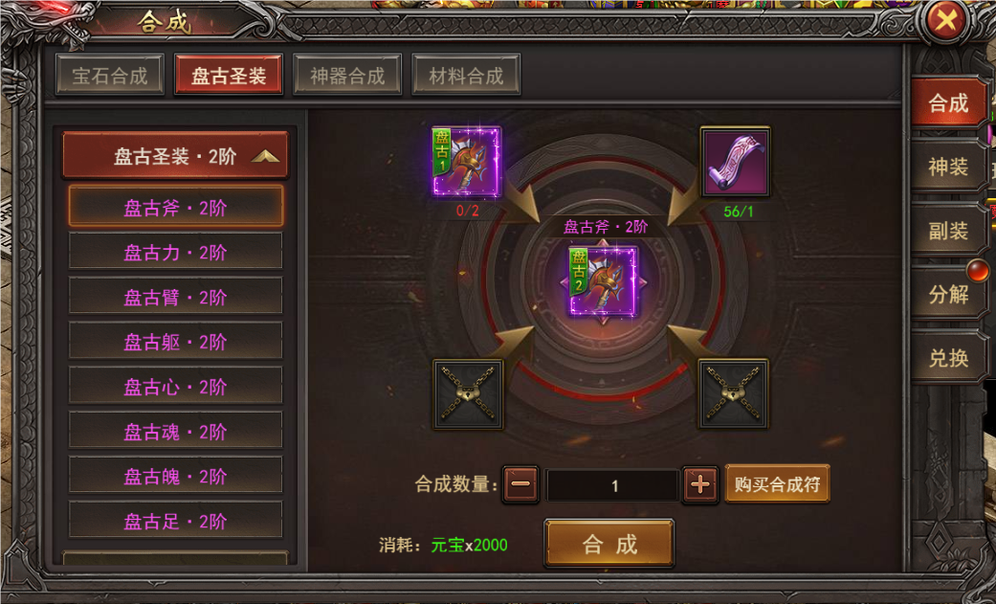

 |  | 圣装合成界面

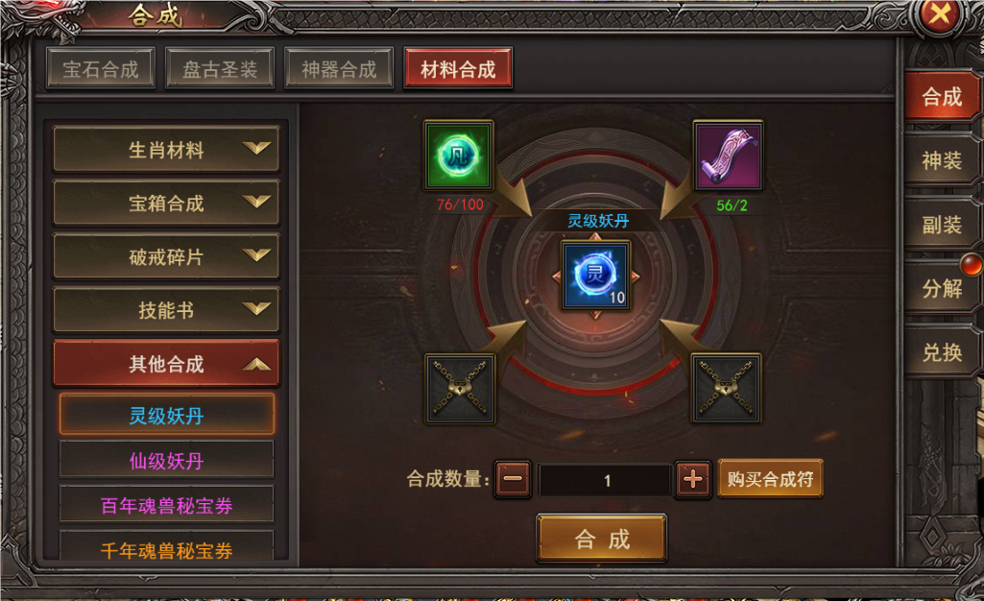

 |  | 材料合成界面

美术需求
美术需求

 | UI需求
 | 序号 | 类型 | 对应界面 | 内容描述 | 功能需求 | 备注 | 参考图
 | 1 | UI | 锻造-镶嵌界面 | 锻造-镶嵌界面 | 详见界面功能设计
 | 原画需求
 | 序号 | 类型 | 对应界面 | 内容描述 | 功能需求 | 备注 | 参考图
 | 1 | 2D原画 | 合成界面展示背景底图造型设计 | 展示合成的道具及合成线路 | 详见界面功能设计 | 实际效果需按照策划案模板制作 | 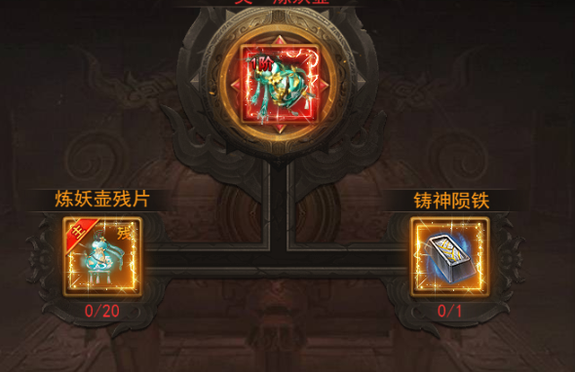
 | ICON需求
 | 序号 | 类型 | 图标需求 | 内容描述 | 功能需求 | 尺寸需求 | 参考图
 | 1 | ICON | 点击打开宝石镶嵌界面 | 宝石镶嵌 |  | 75*75 | 
 | 动效需求
 | 序号 | 类型 | 描述 | 内容描述 | 功能需求 | 备注 | 参考图
走通用 | 1 | 动画特效 | 合成成功时弹出，随后渐隐消失 | 合成成功 |  |  | 
走通用 | 2 | 动画特效 | 合成失败时弹出，随后渐隐消失 | 合成失败 |  |  | 
程序做静态 | 3 | 动画特效 | 下拉提示 | 黄色小箭头 |  |  | 
 | 其他
 | 序号 | 类型 | 对应界面 | 内容描述 | 功能需求 | 备注 | 参考图
 | 1 | ICON | 入口图标 | 合成 |  |  | 
 | 1 | ICON | 合成道具框 | 合成栏位上锁的状态 |  |  | 
 | 2 | ICON | 合成界面 | 合成符1 |  |  | 
 | 3 | ICON | 合成界面 | 合成符2 |  |  | 

